wykresy PL_UE 25_21
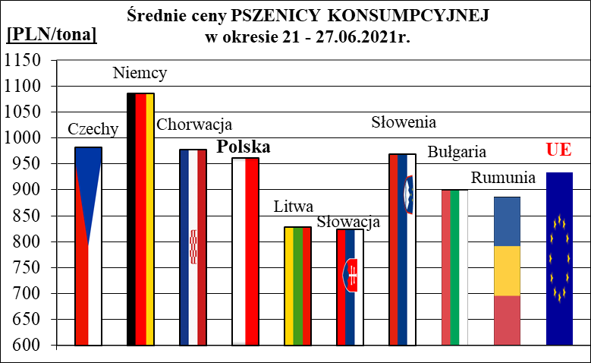
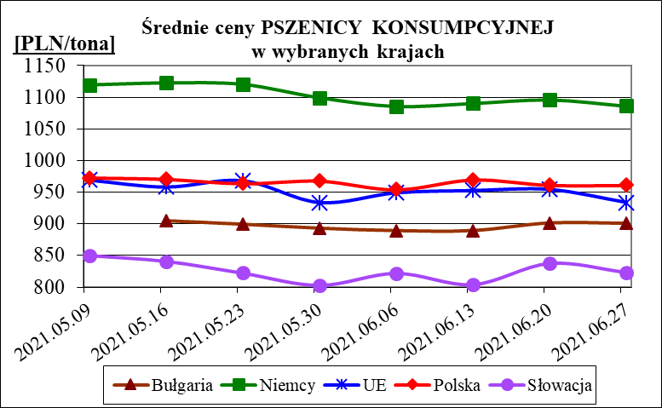
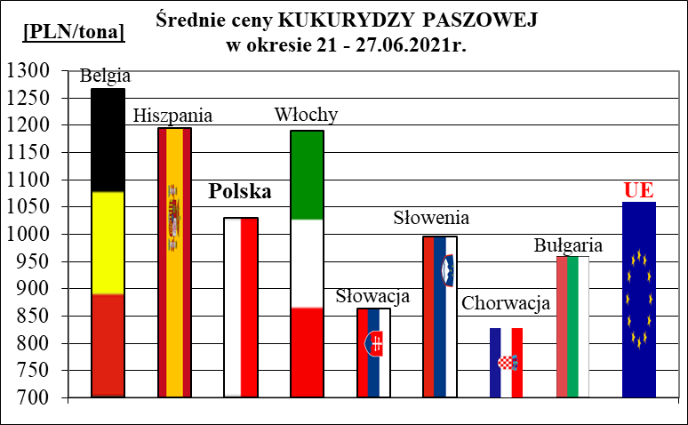
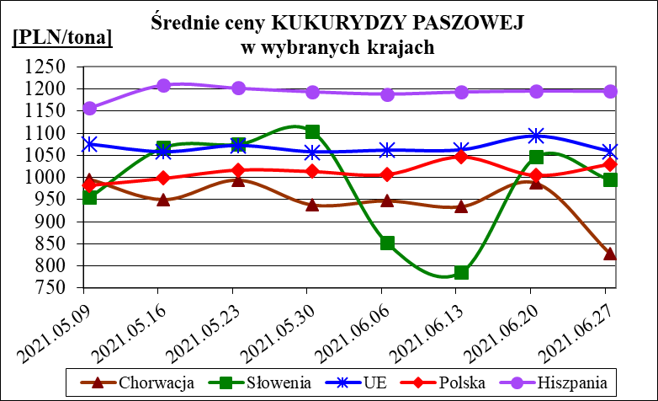
Porównanie średnich cen ziarna netto (bez VAT) w Polsce i w UE za okres: | 21 - 27 czerwca 2021

